USB3.0
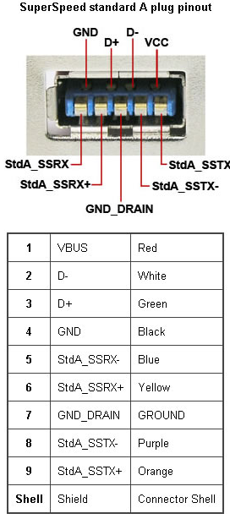
USB 3.0
Pin | Port 1 | Port 2
1 | +5V | +5V
2 | GPIO10 | GPIO10
3 | GPIO11 | GPIO11
4 | GND | GND
5 | GPIO2 | GPIO3
6 | GPIO4 | GPIO7
7
8 | GPIO8 | GPIO22
9 | GPIO9 | GPIO23

DIN
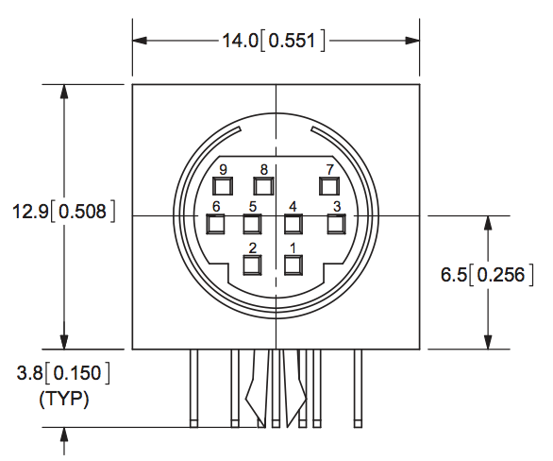
DIN
Pin | Port 1 | Port 2
1 | +5V | +5V
2 | GPIO10 | GPIO10
3 | GPIO11 | GPIO11
4 | GND | GND
5 | GPIO2 | GPIO3
6 | GPIO4 | GPIO7
7 | GPIO17 | GPIO18
8 | GPIO8 | GPIO22
9 | GPIO9 | GPIO23

